商品
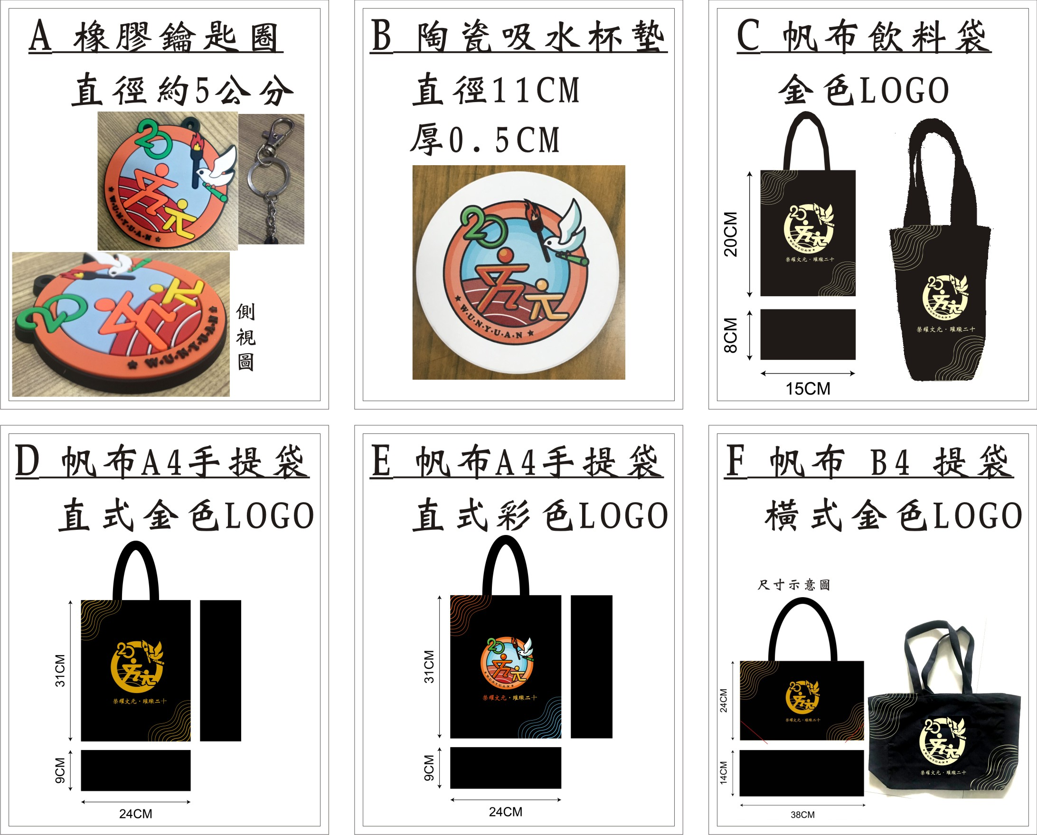
代號 | 商品 | LOGO | 售價(元)
C | 手提帆布飲料袋 | 金色 | 80
E | A4直式帆布提袋 | 彩色 | 180
D | A4直式帆布提袋 | 金色 | 180
F | B4橫式帆布袋(有底部) | 金色 | 180
B | 吸水杯墊 | 彩色 | 80
A | 軟膠鑰匙圈 | 彩色 | 30

 | 紋身貼紙 1組3圖 ,2組印成1張只賣20元 | 多色 | 20
 | 4公分圓貼紙 | 彩色 | 5
 | 4公分圓靜電貼紙 | 彩色 | 5

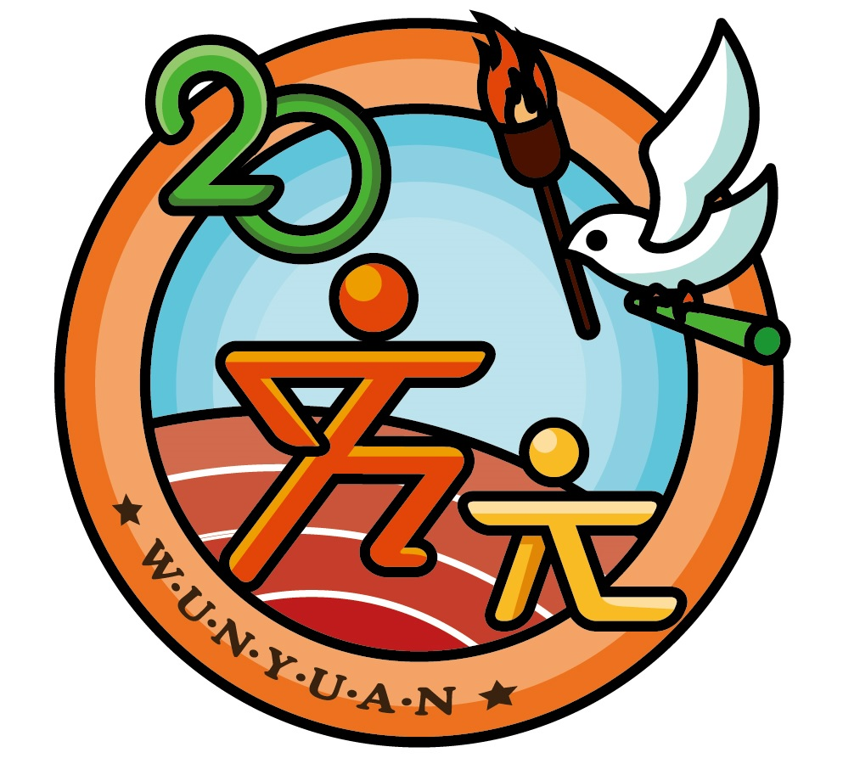
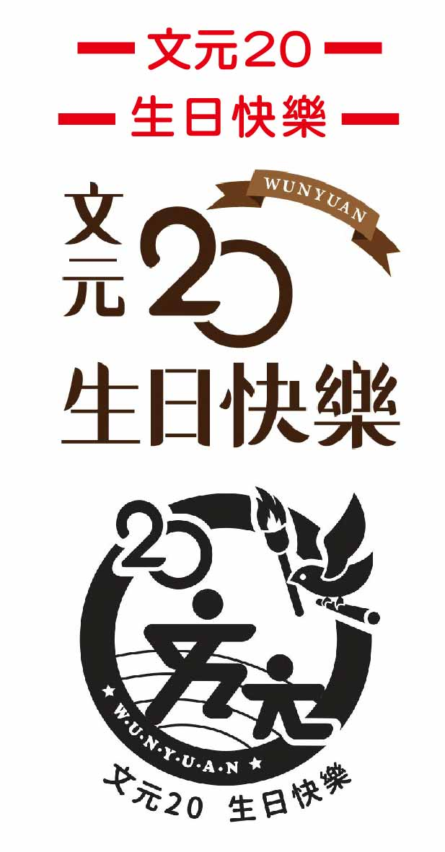
紋身貼: |  | 4公分圓貼紙

 |  | 4公分圓靜電貼紙

